상품제안서
알펙스 손목시계 323 | 상품코드: S46302

 |  |  |  |  |  |  | 02-713-8555 | www.synergygift.co.kr
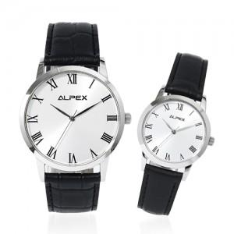

【상세/제작정보】 | <p><span style="font-size: 14pt;">※ 인쇄위치 앞면-실크1도/ 뒷면-레이져</span>&nbsp;​</p>

【인쇄/포장옵션】 | 실크, 레이저 / 포장지포장

【공급단가】 | 수량 | 10~ | 50~ | 100~ | 300~ | 500~
*VAT별도 | 단가 | 20,800원 | 19,680원 | 18,720원 | 18,240원 | 17,920원

【상품 URL】 | https://www.synergygift.co.kr:443/src/goods_detail.php?gdno=46302

